求人票_202311
 |  |  |  |  |  |  |  |  |  |  |  |  | 求 人 票
※印欄は当校で記入致します。 |  |  |  |  |  |  |  |  |  |  |  |  |  |  |  |  |  |  |  |  |  |  |  |  | 記載日 |  |  |  | 年 |  |  | 月 |  |  | 日
対象者 |  | 新卒者 | ( |  | 年３月卒業予定) |  |  |  |  |  |  |  |  |  |  |  |  |  |  |  |  |  |  |  | ※ 求人票番号 |  |  |  |  |  |  |  | ※ 企業コード
 |  | 既卒者
事 業 所 の 概 要 | 名 称 | フリガナ |  |  |  |  |  |  |  |  |  |  |  |  |  |  |  |  |  |  |  |  |  |  | 募集対象校
 |  |  |  |  |  |  |  |  |  |  |  |  |  |  |  |  |  |  |  |  |  |  |  |  |  |  | ☑ |  | 静岡産業技術専門学校

 |  |  |  |  |  |  |  |  |  |  |  |  |  |  |  |  |  |  |  |  |  |  |  |  |  |  |  |  | 沼津情報・ビジネス専門学校
 |  | 代表者 | 役職 |  |  |  |  |  |  |  |  |  | フリガナ
 |  |  |  |  |  |  |  |  |  |  |  |  |  |  |  |  |  |  |  |  |  |  |  |  |  |  |  |  | 浜松未来総合専門学校
 |  |  |  |  |  |  |  |  |  |  |  |  | 氏名
 |  |  |  |  |  |  |  |  |  |  |  |  |  |  |  |  |  |  |  |  |  |  |  |  |  |  |  |  | 静岡デザイン専門学校
 | 所在地 | 〒 | － |  |  | TEL |  |  | ( |  |  | ) |  |  | FAX |  | ( |  |  |  | ) |  |  |  |  |  |  |  | 静岡インターナショナル・
 |  |  |  |  |  |  |  |  |  |  |  |  |  |  |  |  |  |  |  |  |  |  |  |  |  |  |  |  |  |  |  |  | エアリゾート専門学校
 |  |  |  |  |  |  |  |  |  |  |  |  |  |  |  |  |  |  |  |  |  |  |  |  |  |  | ※対象とする学校に☑をお願いします

 | 書類提出先 | 〒 | － |  |  | TEL |  |  | ( |  |  | ) |  |  | FAX |  | ( |  |  |  | ) |  |  |  | 採 用 担当者 |  | 役 職
 |  |  |  |  |  |  |  |  |  |  |  |  |  |  |  |  |  |  |  |  |  |  |  |  |  |  | フ リ ガ ナ
 |  |  |  |  |  |  |  |  |  |  |  |  |  |  |  |  |  |  |  |  |  |  |  |  |  |  | 氏 名

URL |  | https:// |  |  |  |  |  |  |  |  |  |  |  |  |  |  |  |  |  |  | 採用担当者
 |  |  |  |  |  |  |  |  |  |  |  |  |  |  |  |  |  |  |  |  | E-mail
業種 |  |  |  |  |  | 業容事内 |  |  |  |  |  |  |  |  |  |  |  |  |  |  |  |  |  |  | 資本金 |  |  |  |  |  | 万円 |  | 年商 |  |  |  |  |  | 万円

設立 |  | 西暦 |  |  |  |  |  | 年 |  | 従業員数 |  |  |  | 当事業所 |  |  |  |  |  |  |  | 人 | (うち女性 |  |  |  |  |  | 人) | (うち本校卒業生 |  |  |  |  |  |  | 人) | 労働組合 | 有・無
株式 |  | 上場( )・未上場 |  |  |  |  |  |  |  |  |  |  |  | 企業全体 |  |  |  |  |  |  |  | 人 | (うち女性 |  |  |  |  |  | 人) | (うち本校卒業生 |  |  |  |  |  |  | 人)

求 人 要 項 | 募集職種と 求 人 数 |  | 募 集 職 種 |  |  |  |  |  |  |  |  |  |  |  |  | 求人数 |  |  | 福利厚生 | 加入保険 |  |  |  |  |  |  |  | 雇用 |  |  |  | 労災 |  |  |  | 健康

 |  |  |  |  |  |  |  |  |  |  |  |  |  |  |  |  |  |  |  |  |  |  |  |  |  |  |  | 厚生 |  |  |  | その他( |  |  |  |  |  |  |  | )

 |  |  |  |  |  |  |  |  |  |  |  |  |  |  |  |  |  |  |  | 退職金制度 |  |  |  |  |  |  |  | 有 | (最低 |  |  | 年勤務) |  |  | ・ |  |  | 無

 |  |  |  |  |  |  |  |  |  |  |  |  |  |  |  |  |  |  |  | 定 年 制 |  |  |  |  |  |  |  | 有 | ( |  |  | 歳) | ・ |  |  |  |  | 無

 | 仕事の内容
 |  |  |  |  |  |  |  |  |  |  |  |  |  |  |  |  |  |  |  | 再 雇 用 |  |  |  |  |  |  |  | 有 |  |  |  |  | ・ |  |  |  |  | 無
 |  |  |  |  |  |  |  |  |  |  |  |  |  |  |  |  |  |  |  | 住 宅 |  |  |  |  |  |  | 単身者用有 |  |  | ・ |  |  | 世帯用有 |  |  | ・ |  |  | 無

 | 勤務予定地 (就業場所) |  |  |  |  |  |  |  |  |  |  |  |  |  |  |  |  |  | 初 任 給 | 給与形態 |  |  |  |  |  |  | 月給制 |  |  |  |  | 日給制 |  |  |  |  | 日給月給制
 |  |  |  |  |  |  |  |  |  |  |  |  |  |  |  |  |  |  |  |  |  |  |  |  |  |  | その他 ( |  |  |  |  |  |  |  |  |  |  |  |  | )
 |  |  |  |  |  |  |  |  |  |  |  |  |  |  |  |  |  |  |  | 修業年限 |  |  |  |  |  | ２年制 |  |  |  |  | ３年制 |  |  |  |  | ４年制
 | 留 学 生 の 採 用 |  |  |  |  |  |  |  |  |  |  | あり |  |  | なし
 |  |  |  |  |  |  |  |  |  |  |  |  | ・

 | 障害者手帳所有者の採用 |  |  |  |  |  |  |  |  |  |  | あり |  |  | なし |  |  |  |  | 基 本 給 |  |  |  |  |  |  |  |  |  | 円 |  |  |  |  | 円 |  |  |  |  | 円
 |  |  |  |  |  |  |  |  |  |  |  |  | ・

 | 必要な資格
 |  |  |  |  |  |  |  |  |  |  |  |  |  |  |  |  |  |  |  |  |  |  |  | 手当

 |  |  |  |  |  |  |  |  |  |  |  |  |  |  |  |  |  |  |  |  |  |  |  | 手当
 |  |  | 学歴条件 |  |  |  | 学士 |  |  | 高度専門士 |  |  |  |  | 専門士

 | その他
 |  |  |  |  |  |  |  |  |  |  |  |  |  |  |  |  |  |  |  |  |  |  |  | 手当

選 考 | 申込方法 |  |  | 学校まとめ |  |  |  |  | 郵送 |  |  |  |  | ホームページ
 |  |  |  |  |  |  |  |  |  |  |  |  |  |  |  |  |  |  | （ | 合 計 |  |  |  |  |  | 0 |  |  |  | 円 | 0 |  |  |  | 円 | 0 |  |  |  | 円
 |  |  |  | 電子メール |  |  |  |  | 電話 |  |  |  |  | リクナビ
 |  |  |  |  |  |  |  |  |  |  |  |  |  |  |  |  |  |  | 現行・見込
 |  |  |  | マイナビ |  |  |  |  | しずおか仕事図鑑 |  |  |  |  | しずキャリ
 |  |  |  |  |  |  |  |  |  |  |  |  |  |  |  |  |  |  |  | 通勤手当 |  |  |  |  |  |  | 全額 |  |  | 定額( |  |  |  |  | )円迄 |  | マイカー通勤
 |  |  |  | その他 ( |  |  |  |  |  |  |  |  |  |  |  |  |  | )
 |  |  |  |  |  |  |  |  |  |  |  |  |  |  |  |  |  |  |  |  |  |  |  |  |  |  |  |  |  |  |  |  |  |  |  |  | 有 ・ 無
 | 提出書類 |  |  | 履歴書 |  |  |  |  | 成績証明書 |  |  |  |  | 卒業見込証明書
 |  |  |  |  |  |  |  |  |  |  |  |  |  |  |  |  |  |  |  | 時間外手当 |  |  |  |  |  | 平均 |  |  |  | 時間 |  | ／ |  | 月 |  |  |  |  | 円
 |  |  |  | 健康診断書 |  |  |  |  | 作品

 |  |  |  | その他 ( |  |  |  |  |  |  |  |  |  |  |  |  |  | ) |  | 昇 給 |  |  |  |  |  | （ベースアップ込みの前年度実績）

 | 選考方法 |  | 筆記( |  |  | 一般常識 |  |  |  | 語学 |  |  | 専門 |  |  | 作文 ) |  |  |  |  |  |  |  |  |  |  |  |  |  |  | 円 | ～ |  |  |  |  |  | 円

 |  |  |  | 面接 |  |  | 適性検査 |  |  |  | 健康診断 |  |  |  | 書類選考

 |  |  |  | その他 ( |  |  |  |  |  |  |  |  |  |  |  |  |  | ) |  | 賞 与 |  |  |  |  |  | （前年度実績） |  |  |  |  | 年 |  |  | 回 |  | 計 |  |  | ヶ月分

 | 携 行 品 |  |  | 筆記用具 |  |  |  | 印鑑 |  |  | 作品 |  |  |  |  |  |  |  | ） |  |  |  |  |  |  |  | 又は |  |  |  |  |  |  | ～ |  |  |  |  | 万円

 |  |  |  | その他 ( |  |  |  |  |  |  |  |  |  |  |  |  |  | ) | 勤 務 | 就業時間 |  |  |  |  |  |  | ： |  | ～ |  | ： |  | ／ |  | ： |  | ～ |  | ：

※
 | 応募締切日 |  | 校内 |  |  |  |  |  |  |  | 会社 |  |  |  |  |  |  |  |  |  |  |  |  |  |  | 備考

 |  |  |  |  |  |  |  |  |  |  |  |  |  |  |  |  |  |  |  | フレックス タイム制度 |  |  |  |  |  |  | 無 |  | 有 | (コアタイム |  |  |  | ： |  | ～ |  | ： |  | )

 | 会社説明会 |  | 日時 |  |  |  |  |  |  |  | 場所

 |  |  |  |  |  |  |  |  |  |  |  |  |  |  |  |  |  |  |  | 週 休 |  |  |  |  |  |  | 完全週休２日 |  |  |  |  | 週休２日 |  |  |  | その他
 | 採用試験 |  | 日時 |  |  |  |  |  |  |  | 場所
 |  |  |  |  |  |  |  |  |  |  |  |  |  |  |  |  |  |  |  |  |  |  |  |  |  | 固定休業曜日があれば☑ |  |  |  |  |  |  |  | 月 |  | 火 |  | 水 |  | 木

 |  |  |  |  |  |  |  |  |  |  |  |  |  |  |  |  |  |  |  |  |  |  |  |  |  |  |  |  |  |  |  |  |  | 金 |  | 土 |  | 日 |  | 祝
備考
 |  |  |  |  |  |  |  |  |  |  |  |  |  |  |  |  |  |  |  |  |  |  |  |  |  | その他( |  |  |  |  |  |  |  |  |  |  |  |  |  | )

 |  |  |  |  |  |  |  |  |  |  |  |  |  |  |  |  |  |  |  | 年間休日数 |  |  |  |  |  | 総休日数 |  |  |  |  | 日 | (夏期 |  |  | 日 | ・ | 冬期 |  |  | 日)

 |  |  |  |  |  |  |  |  |  |  |  |  |  |  |  |  |  |  |  |  |  |  |  |  |  |  |  |  |  |  | (その他 |  |  |  |  | 日 | )

裏面
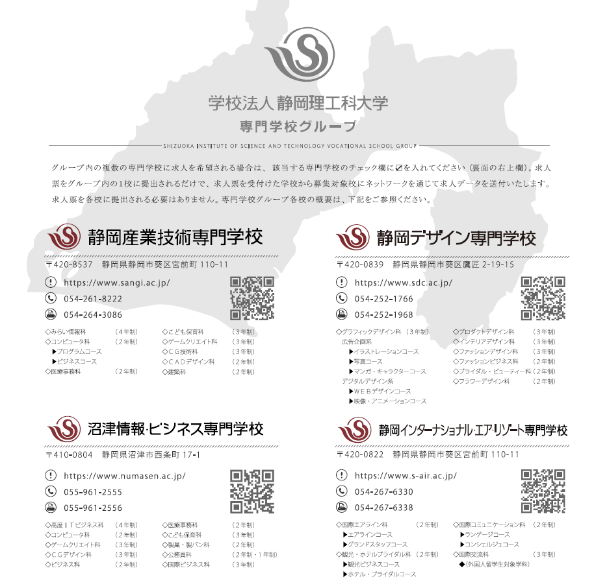
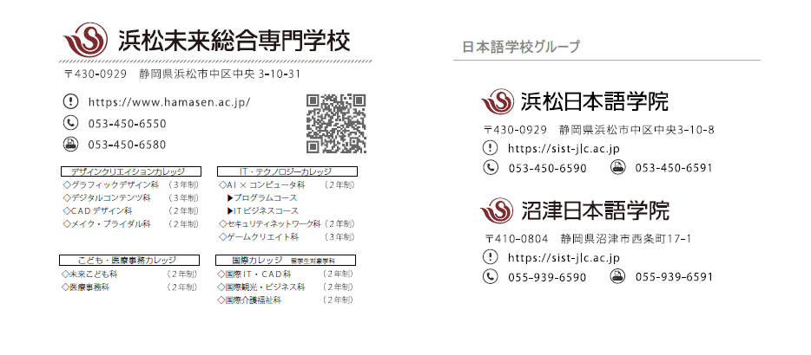

入力例
 |  |  |  |  |  |  |  |  |  |  |  |  |  |  |  |  | 求 人 票
※印欄は当校で記入致します。 |  |  |  |  |  |  |  |  |  |  |  |  |  |  |  |  |  |  |  |  |  |  |  |  |  |  |  |  |  | 記載日 |  | 20XX |  | 年 | yy |  | 月 | mm |  | 日
対象者 |  | 新卒者 |  | ( | 20XX |  | 年３月卒業予定) |  |  |  |  |  |  |  |  |  |  |  |  |  |  |  |  |  |  |  |  |  |  | ※ 求人票番号 |  |  |  |  |  |  |  | ※ 企業コード
 |  | 既卒者
事 業 所 の 概 要 | 名 称 | フリガナ |  | サンギショウジ |  |  |  |  |  |  |  |  |  |  |  |  |  |  |  |  |  |  |  |  |  |  |  |  |  | 募集対象校
 |  | 株式会社産技商事 |  |  |  |  |  |  |  |  |  |  |  |  |  |  |  |  |  |  |  |  |  |  |  |  |  |  |  |  |  | ☑ |  | 静岡産業技術専門学校

 |  |  |  |  |  |  |  |  |  |  |  |  |  |  |  |  |  |  |  |  |  |  |  |  |  |  |  |  |  |  |  |  |  | 沼津情報・ビジネス専門学校
 |  | 代表者 |  | 役職 |  |  | 代表取締役社長 |  |  |  |  |  |  |  |  |  | フリガナ |  |  | サンギ タロウ
 |  |  |  |  |  |  |  |  |  |  |  |  |  |  |  |  |  |  |  |  |  |  |  |  |  |  |  |  |  |  |  |  |  | 浜松未来総合専門学校
 |  |  |  |  |  |  |  |  |  |  |  |  |  |  |  |  | 氏名 |  |  | 産技 太郎
 |  |  |  |  |  |  |  |  |  |  |  |  |  |  |  |  |  |  |  |  |  |  |  |  |  |  |  |  |  |  |  |  |  | 静岡デザイン専門学校
 | 所在地 | 〒 | 420 | － |  | 8537 |  | TEL | 054 |  | ( | 261 |  |  | ) | 8222 |  |  | FAX | 054 |  | ( | 264 |  |  | ) | 3086 |  |  |  |  |  |  | 静岡インターナショナル・
 |  | 静岡県静岡市葵区宮前町110-11 |  |  |  |  |  |  |  |  |  |  |  |  |  |  |  |  |  |  |  |  |  |  |  |  |  |  |  |  |  |  |  |  |  |  |  | エアリゾート専門学校
 |  |  |  |  |  |  |  |  |  |  |  |  |  |  |  |  |  |  |  |  |  |  |  |  |  |  |  |  |  |  |  | ※対象とする学校に☑をお願いします

 | 書類提出先 | 〒 |  | － |  |  |  | TEL |  |  | ( |  |  |  | ) |  |  |  | FAX |  |  | ( |  |  |  | ) |  |  |  | 採 用 担当者 |  | 役 職 |  |  | 総務人事部 部長
 |  | 同上 |  |  |  |  |  |  |  |  |  |  |  |  |  |  |  |  |  |  |  |  |  |  |  |  |  |  |  |  |  | フ リ ガ ナ |  |  | シズオカ ジロウ
 |  |  |  |  |  |  |  |  |  |  |  |  |  |  |  |  |  |  |  |  |  |  |  |  |  |  |  |  |  |  |  | 氏 名 |  |  | 静岡 二郎

URL |  | https:// |  | www.sangi.ac.jp/ |  |  |  |  |  |  |  |  |  |  |  |  |  |  |  |  |  |  |  |  |  | 採用担当者 |  |  |  |  | san-syusyoku@sist.ac.jp
 |  |  |  |  |  |  |  |  |  |  |  |  |  |  |  |  |  |  |  |  |  |  |  |  |  | E-mail
業種 |  | ソフトウェア業 |  |  |  |  |  | 業容事内 |  | ソフトウェア開発 |  |  |  |  |  |  |  |  |  |  |  |  |  |  |  |  |  |  |  | 資本金 | 1,000 |  |  |  |  | 万円 |  | 年商 | 55,000 |  |  |  |  | 万円

設立 |  | 西暦 |  |  |  | 1952 |  |  |  | 年 |  |  | 従業員数 |  |  |  |  | 当事業所 |  |  | 123 |  |  |  |  |  | 人 | (うち女性 |  |  | 62 |  |  | 人) | (うち本校卒業生 |  |  |  |  | 10 |  | 人) | 労働組合 | 有
株式 |  | 未上場 |  |  |  |  |  |  |  |  |  |  |  |  |  |  |  | 企業全体 |  |  | 123 |  |  |  |  |  | 人 | (うち女性 |  |  | 62 |  |  | 人) | (うち本校卒業生 |  |  |  |  | 10 |  | 人)

求 人 要 項 | 募集職種と 求 人 数 |  |  | 募 集 職 種 |  |  |  |  |  |  |  |  |  |  |  |  |  |  |  | 求人数 |  |  |  | 福利厚生 | 加入保険 |  |  |  |  |  |  |  | 雇用 |  |  |  | 労災 |  |  |  | 健康

 |  |  |  | システムエンジニア |  |  |  |  |  |  |  |  |  |  |  |  |  |  |  | 3 |  |  |  |  |  |  |  |  |  |  |  |  | 厚生 |  |  |  | その他( |  |  |  |  |  |  |  | )

 |  |  |  |  |  |  |  |  |  |  |  |  |  |  |  |  |  |  |  |  |  |  |  |  | 退職金制度 |  |  |  |  |  |  |  | 有 | (最低 |  | 1 | 年勤務) |  |  | ・ |  |  | 無

 |  |  |  |  |  |  |  |  |  |  |  |  |  |  |  |  |  |  |  |  |  |  |  |  | 定 年 制 |  |  |  |  |  |  |  | 有 | ( | 65 |  | 歳) | ・ |  |  |  |  | 無

 | 仕事の内容 |  |  | 各種業務アプリケーションの設計開発
 |  |  |  |  |  |  |  |  |  |  |  |  |  |  |  |  |  |  |  |  |  |  |  |  | 再 雇 用 |  |  |  |  |  |  |  | 有 |  |  |  |  | ・ |  |  |  |  | 無
 |  |  |  |  |  |  |  |  |  |  |  |  |  |  |  |  |  |  |  |  |  |  |  |  | 住 宅 |  |  |  |  |  |  | 単身者用有 |  |  | ・ |  |  | 世帯用有 |  |  | ・ |  |  | 無

 | 勤務予定地 (就業場所) |  |  | 静岡市 |  |  |  |  |  |  |  |  |  |  |  |  |  |  |  |  |  |  |  | 初 任 給 | 給与形態 |  |  |  |  |  |  | 月給制 |  |  |  |  | 日給制 |  |  |  |  | 日給月給制
 |  |  |  |  |  |  |  |  |  |  |  |  |  |  |  |  |  |  |  |  |  |  |  |  |  |  |  |  |  |  |  | その他 ( |  |  |  |  |  |  |  |  |  |  |  |  | )
 |  |  |  |  |  |  |  |  |  |  |  |  |  |  |  |  |  |  |  |  |  |  |  |  | 修業年限 |  |  |  |  |  | ２年制 |  |  |  |  | ３年制 |  |  |  |  | ４年制
 | 留 学 生 の 採 用 |  |  |  |  |  |  |  |  |  |  |  |  |  | あり |  |  |  | なし
 |  |  |  |  |  |  |  |  |  |  |  |  |  |  |  |  | ・

 | 障害者手帳所有者の採用 |  |  |  |  |  |  |  |  |  |  |  |  |  | あり |  |  |  | なし |  |  |  |  |  | 基 本 給 |  |  |  |  |  | 195,000 |  |  |  | 円 | 200,000 |  |  |  | 円 | 210,000 |  |  |  | 円
 |  |  |  |  |  |  |  |  |  |  |  |  |  |  |  |  | ・

 | 必要な資格
 |  |  |  |  |  |  |  |  |  |  |  |  |  |  |  |  |  |  |  |  |  |  |  |  | 職務 |  |  |  | 手当 |  | 5,000 |  |  |  | 円 | 5,000 |  |  |  | 円 | 7,000 |  |  |  | 円

 |  |  |  |  |  |  |  |  |  |  |  |  |  |  |  |  |  |  |  |  |  |  |  |  |  |  |  |  | 手当
 |  |  |  | 学歴条件 |  |  |  |  | 学士 |  |  |  | 高度専門士 |  |  |  |  |  | 専門士

 | その他
 |  |  |  |  |  |  |  |  |  |  |  |  |  |  |  |  |  |  |  |  |  |  |  |  |  |  |  |  | 手当

選 考 | 申込方法 |  |  |  |  | 学校まとめ |  |  |  |  | 郵送 |  |  |  |  |  |  | ホームページ
 |  |  |  |  |  |  |  |  |  |  |  |  |  |  |  |  |  |  |  |  |  |  |  | （ | 合 計 |  |  |  |  |  | 200,000 |  |  |  | 円 | 205,000 |  |  |  | 円 | 217,000 |  |  |  | 円
 |  |  |  |  |  | 電子メール |  |  |  |  | 電話 |  |  |  |  |  |  | リクナビ
 |  |  |  |  |  |  |  |  |  |  |  |  |  |  |  |  |  |  |  |  |  |  |  | 現行
 |  |  |  |  |  | マイナビ |  |  |  |  | しずおか仕事図鑑 |  |  |  |  |  |  | しずキャリ
 |  |  |  |  |  |  |  |  |  |  |  |  |  |  |  |  |  |  |  |  |  |  |  |  | 通勤手当 |  |  |  |  |  |  | 全額 |  |  | 定額( |  | 50,000 |  |  | )円迄 |  | マイカー通勤
 |  |  |  |  |  | その他 ( |  |  |  |  |  |  |  |  |  |  |  |  |  |  |  |  | )
 |  |  |  |  |  |  |  |  |  |  |  |  |  |  |  |  |  |  |  |  |  |  |  |  |  |  |  |  |  |  |  |  |  |  |  |  |  |  |  |  |  | 無
 | 提出書類 |  |  |  |  | 履歴書 |  |  |  |  | 成績証明書 |  |  |  |  |  |  | 卒業見込証明書
 |  |  |  |  |  |  |  |  |  |  |  |  |  |  |  |  |  |  |  |  |  |  |  |  | 時間外手当 |  |  |  |  |  | 平均 |  | 20 |  | 時間 |  | ／ |  | 月 |  |  |  |  | 円
 |  |  |  |  |  | 健康診断書 |  |  |  |  | 作品

 |  |  |  |  |  | その他 ( |  |  |  |  |  |  |  |  |  |  |  |  |  |  |  |  | ) |  | 昇 給 |  |  |  |  |  | （ベースアップ込みの前年度実績）

 | 選考方法 |  |  | 筆記( |  |  |  | 一般常識 |  |  |  |  | 語学 |  |  |  | 専門 |  |  | 作文 ) |  |  |  |  |  |  |  |  |  |  | 1,000 |  |  |  |  | 円 | ～ | 5,000 |  |  |  |  | 円

 |  |  |  |  |  | 面接 |  |  | 適性検査 |  |  |  |  | 健康診断 |  |  |  |  | 書類選考

 |  |  |  |  |  | その他 ( |  |  |  |  |  |  |  |  |  |  |  |  |  |  |  |  | ) |  | 賞 与 |  |  |  |  |  | （前年度実績） |  |  |  |  | 年 | 2 |  | 回 |  | 計 | 3 |  | ヶ月分

 | 携 行 品 |  |  |  |  | 筆記用具 |  |  |  | 印鑑 |  |  |  | 作品 |  |  |  |  |  |  |  |  |  | ） |  |  |  |  |  |  |  | 又は |  |  |  |  |  |  | ～ |  |  |  |  | 万円

 |  |  |  |  |  | その他 ( |  |  |  |  |  |  |  |  |  |  |  |  |  |  |  |  | ) | 勤 務 | 就業時間 |  |  |  |  |  | 8 | ： | 15 | ～ | 17 | ： | 15 | ／ | 9 | ： | 00 | ～ | 18 | ： | 00

※
 | 応募締切日 |  |  | 学内 |  |  |  |  |  |  |  |  |  | 会社 |  |  |  |  |  |  |  |  |  |  |  |  |  |  |  |  | 備考

 |  |  |  |  |  |  |  |  |  |  |  |  |  |  |  |  |  |  |  |  |  |  |  |  | フレックス タイム制度 |  |  |  |  |  |  | 無 |  | 有 | (コアタイム |  |  |  | ： |  | ～ |  | ： |  | )

 | 会社説明会 |  |  | 日時 |  | 随時 |  |  |  |  |  |  |  | 場所 |  | 本社

 |  |  |  |  |  |  |  |  |  |  |  |  |  |  |  |  |  |  |  |  |  |  |  |  | 週 休 |  |  |  |  |  |  | 完全週休２日 |  |  |  |  | 週休２日 |  |  |  | その他
 | 採用試験 |  |  | 日時 |  | 随時 |  |  |  |  |  |  |  | 場所 |  | 本社
 |  |  |  |  |  |  |  |  |  |  |  |  |  |  |  |  |  |  |  |  |  |  |  |  |  |  |  |  |  |  | 固定休業曜日があれば☑ |  |  |  |  |  |  |  | 月 |  | 火 |  | 水 |  | 木

 |  |  |  |  |  |  |  |  |  |  |  |  |  |  |  |  |  |  |  |  |  |  |  |  |  |  |  |  |  |  |  |  |  |  |  |  |  |  | 金 |  | 土 |  | 日 |  | 祝
備考
 |  |  |  |  |  |  |  |  |  |  |  |  |  |  |  |  |  |  |  |  |  |  |  |  |  |  |  |  |  |  | その他( |  |  | 月に１回程度、土曜出勤あり |  |  |  |  |  |  |  |  |  |  | )

 |  |  |  |  |  |  |  |  |  |  |  |  |  |  |  |  |  |  |  |  |  |  |  |  | 年間休日数 |  |  |  |  |  | 総休日数 |  |  | 120 |  | 日 | (夏期 |  | 4 | 日 | ・ | 冬期 |  | 6 | 日)

 |  |  |  |  |  |  |  |  |  |  |  |  |  |  |  |  |  |  |  |  |  |  |  |  |  |  |  |  |  |  |  |  |  |  |  | (その他 |  |  |  |  | 日 | )

